5(７)簡易形電動車椅子
簡易形電動車椅子処方箋

氏 名 |  |  |  |  |  |  |  |  |  |  |  | 生年月日 | 明治 ･ 大正 昭和 ･ 平成 令和 |  | 年 月 日 （ )歳

住 所 |  |  |  |  |  |  |  |  |  |  |  |  |  |  |  | TEL

医学的 所 見 |  |  | 疾患名 |  |  |  |  |  |  | 身 長 体 重 | ｃｍ / ｋｇ |  |  |  |  | 職業 (具体的に)

 |  |  | 障害名 |  |  |  |  |  |  | 移 乗 能 力 | 自立・半介助・介助 |  |  |  |  | 主な使用 場所 |  |  | 屋 内 屋 外 屋 内 外

基本価格 |  |  |  | １．標準 ２．頭頚部 |  |  |  |  |  | 本体 |  |  | １．簡易形（切替式） |  |  |  |  |  |  | ２．簡易形（アシスト式）

ａ．新規支給（1台） |  |  |  | ｂ．2台同時支給 |  | ｃ．再支給 |  |  |  | ａ．モジュール（標準） |  |  |  |  | ｂ．オーダーメイド |  |  |  |  |  | ｃ．レディメイド

機構 加算 |  |  | １．リクライニング機構 ２．ティルト機構 ３．ティルト・リクライニング機構 |  |  |  |  |  |  |  | バッテリ |  |  | １．リチウムイオンバッテリ
 |  |  |  |  |  |  |  |  |  |  |  |  |  | ２．ニッケル水素バッテリ
 |  |  |  |  |  |  |  |  |  |  | 操作ボックス |  |  | １．標準型
基本 構造 |  |  | １．後方大車輪（標準） |  |  | ａ．幅止め構造 |  |  | 個 |  | 操作レバー |  |  | １．感度調整 |  |  |  |  | ａ．ばね圧変更
 |  |  |  |  |  |  |  |  |  |  | スイッチ |  |  | １．標準型 |  |  |  |  | ａ．スイッチ延長 |  |  |  | 個
【構造部品加算】
シート |  |  |  |  |  |  |  |  |  |  | バック サポート |  |  |  |  |  |  |  | ａ．ワイドフレーム
 |  |  | １． スリング式（標準） |  | ａ．奥行き調整構造 |  |  |  |  |  |  |  | １． スリング式（標準） |  |  |  |  |  | ｂ．バックサポート延長
 |  |  | ２． 張り調整式 |  |  |  |  |  |  |  |  |  | ２． 張り調整式 |  |  |  |  |  | ｃ．高さ調整構造
 |  |  | ３． 板張り式 |  |  |  |  |  |  |  |  |  |  |  |  |  |  |  | ｄ．背座角度調整
 |  |  |  |  |  |  |  |  |  |  |  |  |  |  |  |  |  |  | ｅ．背折れ構造
フットレッグサポート |  |  | １． 固定式（標準） |  |  |  |  |  |  |  | フット サポート |  | １．セパレート式（標準） ２．セパレート式（二重折込式） ３．中折式
 |  |  | ２． 挙上式 |  |  |  |  |  |  |  |  |  |  |  |  |  |  |  |  |  | ａ．前後調整
 |  |  | ３． 着脱式 |  | ａ．レッグベルト全面張り |  |  |  |  |  |  |  |  |  |  |  |  |  |  |  | ｂ．角度調整
 |  |  | ４． 開閉着脱式 |  |  |  |  |  |  |  |  |  |  |  |  |  |  |  |  |  | ｃ．左右調整
 |  |  | ５． 挙上・開閉着脱式
アーム サポート |  |  | １． フレーム一体型_固定式 |  |  |  |  |  |  |  |  |  |  | ブレーキ
 |  |  | ２． フレーム一体型_跳ね上げ式 |  |  |  |  | ａ．高さ調整構造 |  |  |  |  |  |  |  |  | １．駐車ブレーキ／電磁ブレーキ
 |  |  | ３． フレーム一体型_着脱式 |  |  |  |  | ｂ．角度調整構造
 |  |  | ４． 独立型_固定式 |  |  |  |  | ｃ．アームサポート幅広
 |  |  | ５． 独立型_跳ね上げ式 |  |  |  |  | ｄ．アームサポート延長
 |  |  | ６． 独立型_着脱式
【付属品】
□ | 手動スイングアーム |  |  |  |  | □ | テーブル |  |  |  |  |  |  | □ | クッション（カバー付き）
□ | 手動チンコントロール一式 |  |  |  |  | □ | テーブル取付部品 |  |  |  |  |  |  |  | １．平面形状型 |  |  |  |  |  | ａ．ゲル素材
□ | 多様入力コントローラ |  |  |  |  | □ | 呼吸器搭載台 |  |  |  |  |  |  |  | ２．モールド型 |  |  |  |  |  | ｂ．多層構造
□ | ａ．非常停止スイッチボックス |  |  |  |  | □ | 痰吸引器搭載台 |  |  |  |  |  |  |  |  |  |  |  |  |  | ｃ．立体編物
□ | ｂ．４方向スイッチボード |  |  |  |  | □ | 携帯会話補助装置搭載台 |  |  |  |  |  |  |  |  |  |  |  |  |  | ｄ．滑り止め加工
□ | ｃ．８方向スイッチボード |  |  |  |  | □ | 車載用固定部品 個 |  |  |  |  |  |  |  |  |  |  |  |  |  | ｅ．防水加工
□ | ｄ．小型ジョイスティックボックス |  |  |  |  | □ | 杖たて（一本杖） 左・右
□ | ｅ．フォースセンサ |  |  |  |  | □ | 杖たて(多点つえ） 左・右 |  |  |  |  |  |  | □ | 背クッション |  |  |  |  |  | a．滑り止め加工
□ | f．足用ボックス |  |  |  |  | □ | 酸素ボンベ固定装置
□ | 簡易１入力 |  |  |  |  | □ | 栄養パック取付用ガートル架 |  |  |  |  |  |  | □ | ヘッドサポート
□ | ジョイスティックノブ |  |  |  |  | □ | 点滴ポール |  |  |  |  |  |  |  | １．着脱式（枕含む） |  |  |  |  |  |  | ａ．枕オーダーメイド変更
□ |  | 小/球/こけし |  |  |  | □ | 日よけ |  |  |  |  |  |  |  | ２．マルチタイプ（枕含む）
□ |  | U/十字/ペン/太長/T字/極小 |  |  |  | □ | 雨よけ |  |  |  |  |  |  |  | ３．枕（オーダーメイド）
□ | ヒールループ 左・右 |  |  |  |  | □ | 泥よけ |  |  |  |  |  |  |  | ４．枕（レディメイド）
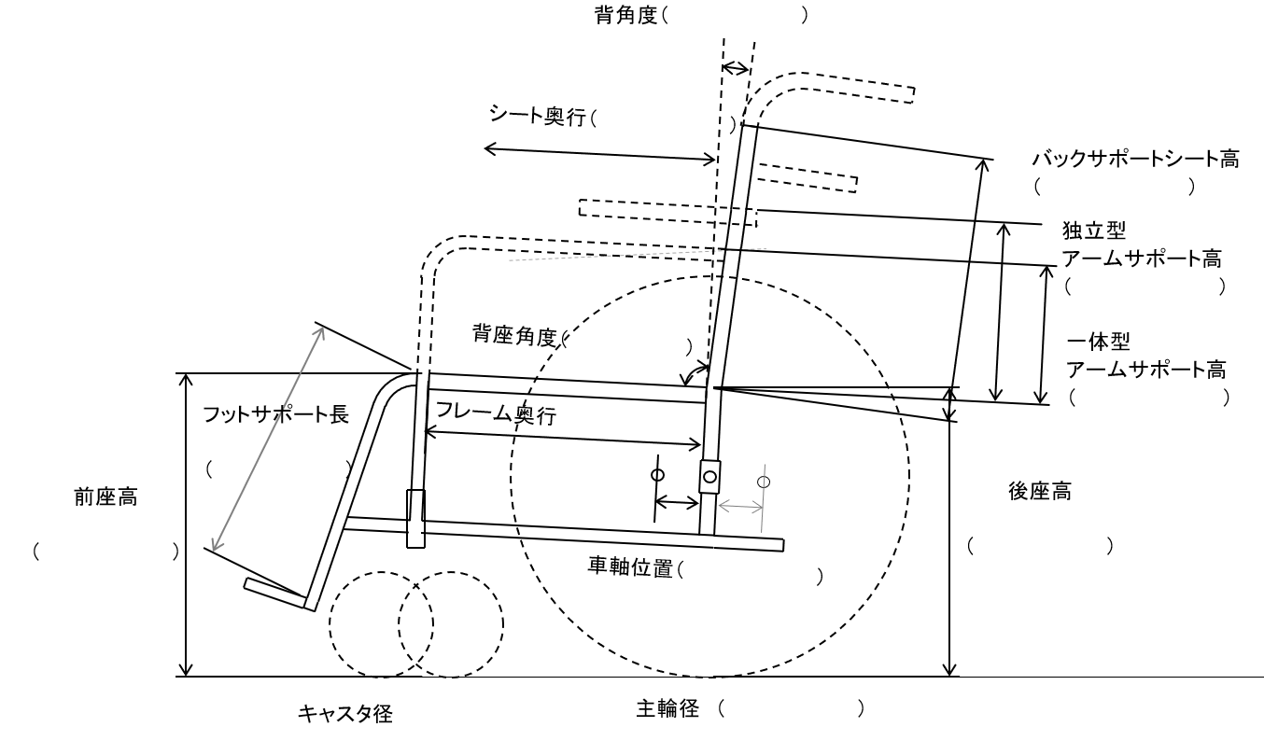
□ | アンクルストラップ 左・右 |  |  |  |  | □ | スポークカバー
□ | ステップカバー 左・右 |  |  |  |  | □ | リフレクタ 個
 |  |  |  |  |  | □ | 高さ調整手押しハンドル 左・右
 |  |  |  |  |  | □ | 滑り止めハンドリム

【付属品】座位保持装置_製作要素

【完成用部品を使う場合は部品名と必要な理由】

 |  |  |  |  |  |  |  |  |  |  | シート幅 （ ） |  |  |  |  |  |  | ハンドリムピッチ （ ）
種目名称別コード |  |  |  |  |  |  |  |  |  |  | メーカー名／製品名

適 合 判 定 |  |  | 年 月 日 |  |  |  |  |  |  |  | 処 方 |  | 年 月 日

